Recipts
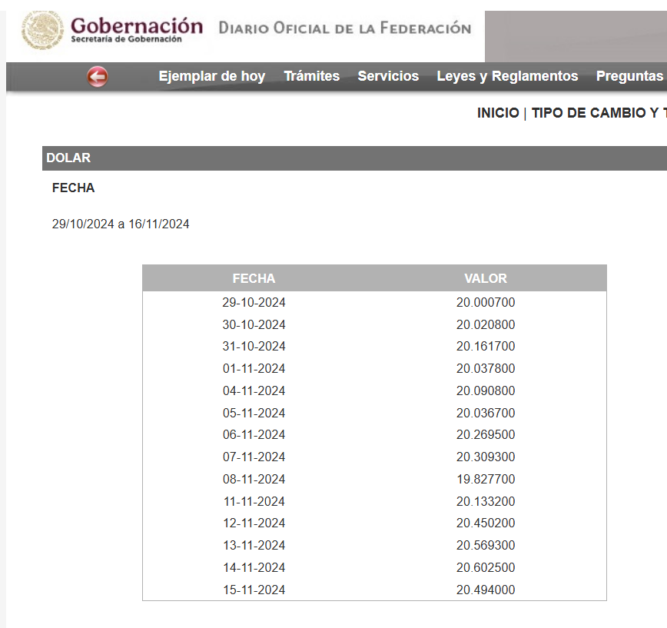
Date | Destination | AMOUNT USD | EACH PERSON | AMOUNT MXN | RECEIPT | USD - MXN exchange rate:
2024-11-04 | Suites Orange County - Anaheim Convention Center 1742 S. Clementine St., Anaheim, CA 92802 1-714-502-9988 | 460.58 | 230.29 | 4,626.71 | 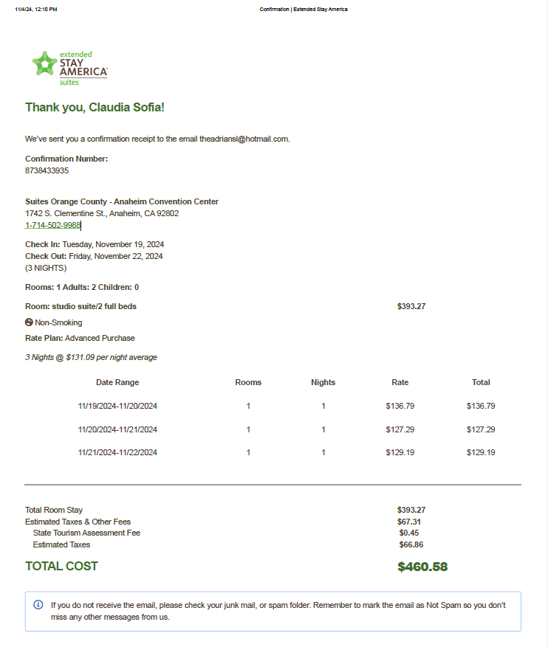 | 20.0908
2024-10-30 | Disneyland Park | 252.00 | 126.00 | 2,522.62 |  | 20.0208
2024-11-01 | Universal Studios | 218.00 | 109.00 | 2,184.12 | 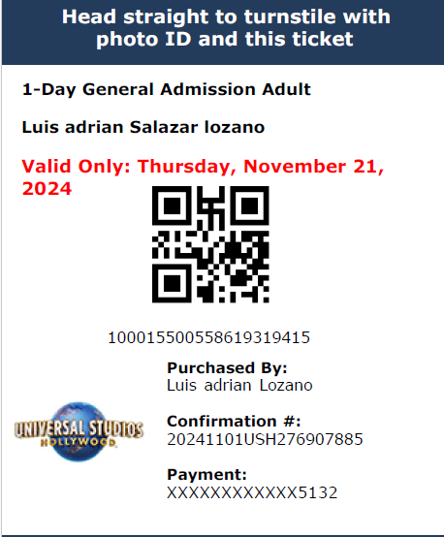 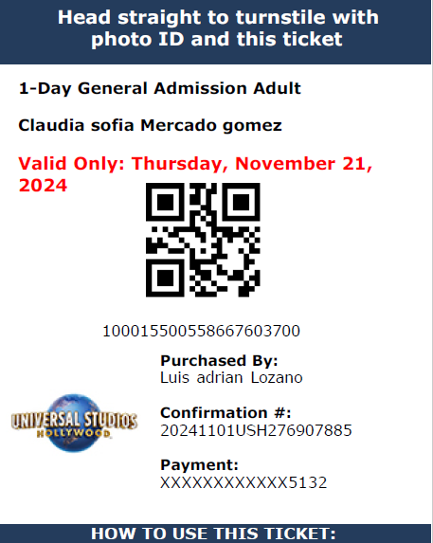 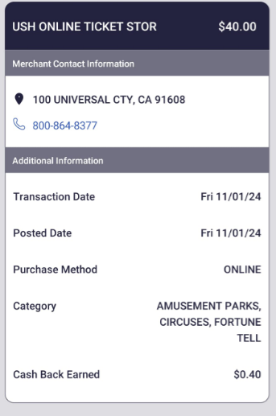 | 20.0378
2024-11-01 | Super Nintendo EARLY ACCESS ticket and Studios Tour Feature Address: 100 Universal City plaza Universal City, CA 91608 | 40.00 | 20.00 | 400.76 | 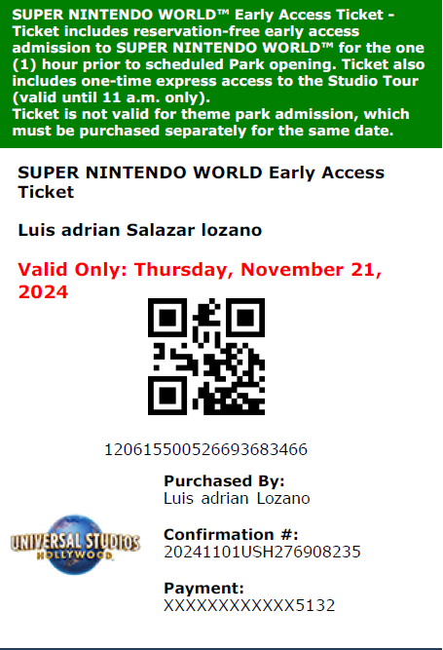 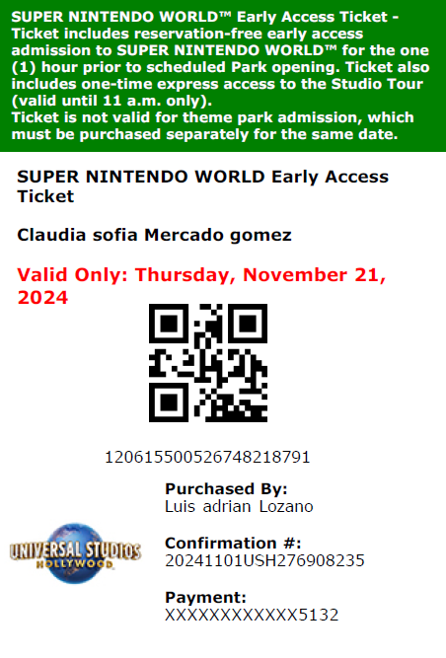 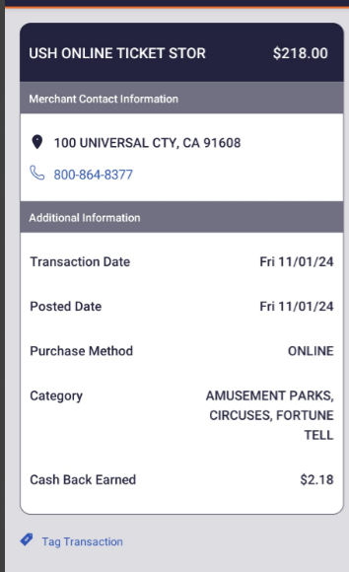 | 20.0378
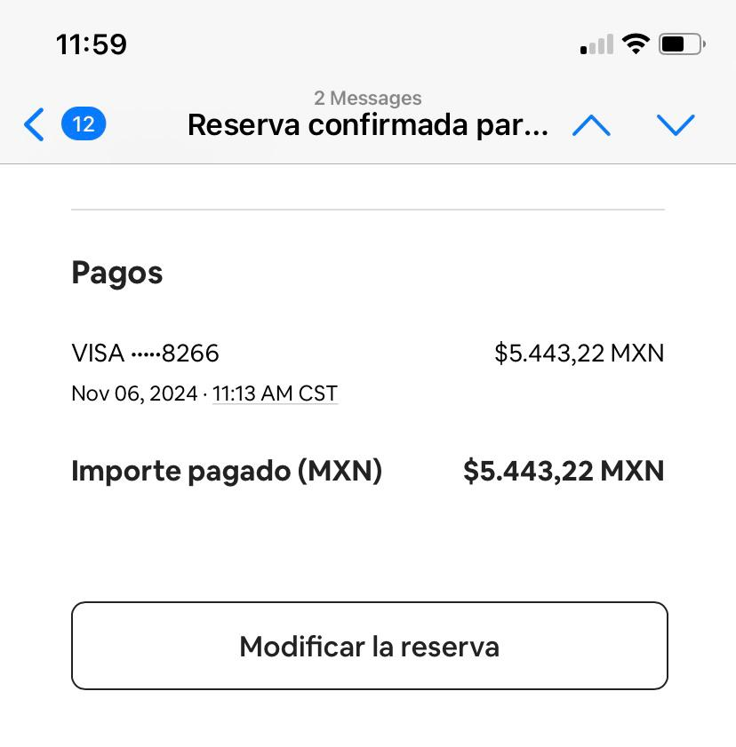
2024-11-08 | OYO LAS VEGAS HOTEL & CASINO | 278.90 | 139.45 | 2,764.97 | 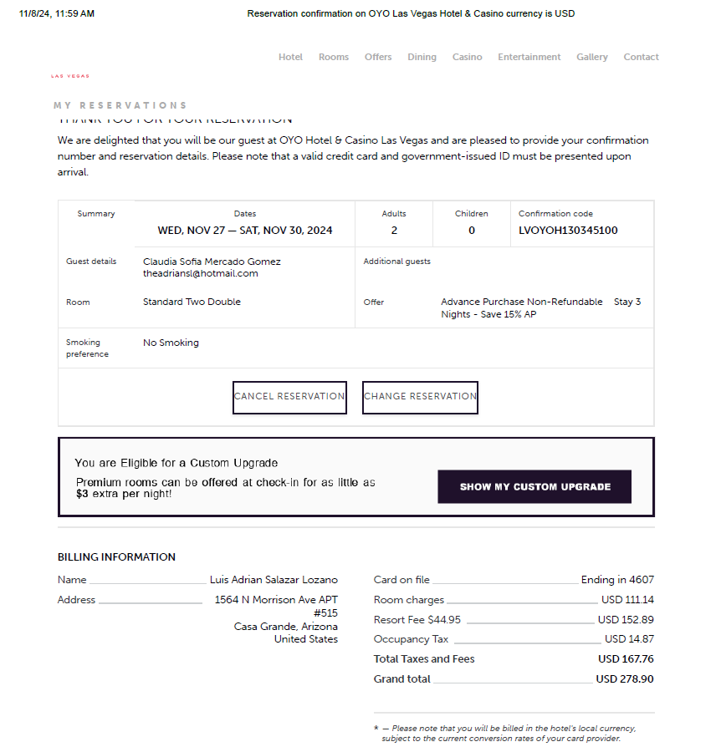 | 19.8277
 | TOTAL | 1,249.48 | 624.74 | 12,499.18
 |  |  |  | 2,721.61
 |  |  |  | 9,777.57

